상품제안서
나오 멀티 에어캐어 공기청정기 | 상품코드: F15194

 |  |  |  |  |  |  | 02-412-0044 | www.easy1.co.kr
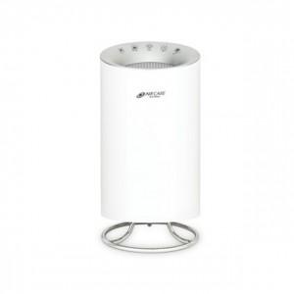

【상세/제작정보】

【인쇄/포장옵션】 | 스티커 / 포장불가능

【공급단가】 | 수량 | 50~ | 100~ | 500~ | 1,000~ | 2,000~
*VAT별도 | 단가 | 47,860원 | 46,090원 | 44,310원 | 42,540원 | 41,480원

【상품 URL】 | http://www.easy1.co.kr/src/goods_detail.php?gdno=15194

